Feuil1
base 2 | base 8 | base 10 | base 16
0000 | 0 | 0 | 0
0001 | 1 | 1 | 1
0010 | 2 | 2 | 2
0011 | 3 | 3 | 3
0100 | 4 | 4 | 4
0101 | 5 | 5 | 5
0110 | 6 | 6 | 6
0111 | 7 | 7 | 7
1000 | 10 | 8 | 8
1001 | 11 | 9 | 9
1010 | 12 | 10 | A |  |  | 0 | 8 | 10 | 16 | 18 | 12
1011 | 13 | 11 | B |  | Binaire | 0 | 1000 | 1010 | 10000 | 10010 | 1100
1100 | 14 | 12 | C |  | Octal | 0 | 10 | 12 | 20 | 22 | 14
1101 | 15 | 13 | D |  | Hexadécimal | 0 | 8 | A | 10 | 12 | C
1110 | 16 | 14 | E
1111 | 17 | 15 | F

100 =
1 = 001
0 = 000
0= 000
= 0 0100 0000
0100 0000

 |  |  |  |  |  | 10 | 100 | 256
 |  |  |  |  | Hexadécimal | 8 | 40 | AE
256 =
2 = 010
5 = 101
6 = 110
= 0 1010 1110

FFFE =
F = 1111
F = 1111
F = 1111
E = 1110
= 001 111 111 111 111 110

2764 =
2 = 0010
7 = 0111
6 = 0110
4 = 0100
= 010 011 101 100 100
 |  |  |  |  |  | 10 | 256 | CAFE | 2764 | FFFE
 |  |  |  |  | Octal | 20 | 1126 | 145376 | 23544 | 177776

CAFE =
C = 1100
A = 1010
F = 1111
E = 1110
= 001 100 101 011 111 110
256 =
2 = 0010
5 = 0101
6 = 0110
= 001 001 010 110
10 =
1 = 0001
0 = 0000
= 00 010 000

 |  |  |  |  | Décimal | 5 | 12 | 22 | 126
 |  |  |  |  | Binaire | 101 | 1100 | 10110 | 1111110

 |  |  |  |  | 22 | 2
 |  |  |  |  | 0 | 11 | 2
 |  |  |  |  |  | 1 | 5 | 2
 |  |  |  |  |  |  | 1 | 2 | 2
 |  |  |  |  |  |  |  | 0 | 1 | 2
 |  |  |  |  |  |  |  |  | 1 | 0
 |  |  |  |  | 126 | 2
 |  |  |  |  | 0 | 63 | 2
 |  |  |  |  |  | 1 | 31 | 2
 |  |  |  |  |  |  | 1 | 15 | 2
 |  |  |  |  |  |  |  | 1 | 7 | 2
 |  |  |  |  |  |  |  |  | 1 | 3 | 2
 |  |  |  |  |  |  |  |  |  | 1 | 1 | 2
 |  |  |  |  |  |  |  |  |  |  | 1 | 0

 |  |  |  |  | Binaire | 11 | 101 | 1000 | 10101
 |  |  |  |  | Décimal | 3 | 5 | 8 | 21

 |  |  |  | En décimal | 128 | 64 | 32 | 16 | 8 | 4 | 2 | 1
 |  |  |  | Nombre à convertir |  |  |  | 1 | 0 | 1 | 0 | 1
 |  |  |  | Resultat |  |  |  | 16 |  | 4 |  | 1

 |  |  |  |  |  |  |  |  |  |  |  |  |  |  | 21

 |  |  |  |  | Décimal | 2 | 132 | 1024 | 10101 | 35000
 |  |  |  |  | Octal | 2 | 204 | 2000 | 23565 | 104270

132 | 8 |  |  |  | 1024 | 8
4 | 16 | 8 |  |  | 224 | 128 | 8
 | 0 | 2 | 8 |  | 64 |  | 16 | 8
 |  | 2 | 0 |  | 0 | 0 | 0 | 2 | 8
 |  |  |  |  |  |  |  | 2 | 0
10101 | 8
2101 | 1262 | 8 |  |  |  |  | 35000 | 8
501 | 462 | 157 | 8 |  |  |  | 3000 | 4375 | 8
21 | 62 | 77 | 19 | 8 |  |  | 600 | 375 | 546 | 8
5 | 6 | 5 | 3 | 2 | 8 |  | 40 | 55 | 66 | 68 | 8
 |  |  |  | 2 | 0 |  | 0 | 7 | 2 | 4 | 8 | 8
 |  |  |  |  |  |  |  |  |  |  | 0 | 1 | 8
 |  |  |  |  |  |  |  |  |  |  |  | 1 | 0

 |  |  |  |  | Octal | 7 | 10 | 75 | 333 | 25033
 |  |  |  |  | Décimal | 7 | 8 | 61 | 219 | 10779
75 = 7*8^1 + 5*8^0
= 56 + 5
= 61
25033 = 2*8^4 + 5*8^3 + 0*8^2 + 3*8^1 + 3*8^0
= 8192 + 2560 + 0 + 24 + 3
= 10779
333 = 3*8^2 + 3*8^1 + 3*8^0
= 192 + 24 + 3
= 219

 |  |  |  |  | Décimal | 8 | 10 | 43 | 47000
 |  |  |  |  | Hexadécimal | 8 | A | 2B | B798

43 | 16
11 | 2 | 16 |  | 47000 | 16
 | 2 | 0 |  | 8 | 2937 | 16
 |  |  |  |  | 9 | 183 | 16
 |  |  |  |  |  | 7 | 11 | 16
 |  |  |  |  |  |  | 11 | 0

 |  |  |  |  | Hexadécimal | B | 10 | 5B | ABB | 101010
 |  |  |  |  | Décimal | 11 | 16 | 91 | 2747 | 1 052 688
5B = 5*16^1 + B*16^0
= 5 * 16^1 + 11*16^0
= 80 + 11
= 91
ABB = A*16^2 + B*16^1 + B*16^0
= 10*16^2 + 11*16^1 + 11*16^0
= 2560 + 176 + 11
= 2747
101010 = 1*16^5 + 0*16^4 + 1*16^3 + 0*16^2 + 1*16^1 + 0*16^0
= 1 048 576 + 0 + 4096 + 0 + 16 + 0
= 1 052 688

 | Octal | Binaire
 | 0 | 000
 | 1 | 001
 | 2 | 010
 | 3 | 011 |  |  | Binaire | 11000 | 1010110 | 11101110
 | 4 | 100 |  |  | Octal | 30 | 126 | 356
 | 5 | 101
 | 6 | 110 |  | Binaire | 011 | 000 |  | Binaire | 001 | 010 | 110
 | 7 | 111 |  | Octal | 3 | 0 |  | Octal | 1 | 2 | 6

 |  |  |  | Binaire | 011 | 101 | 110
 |  |  |  | Octal | 3 | 5 | 6

 | Octal | Binaire
 | 0 | 000
 | 1 | 001
 | 2 | 010 |  |  | Octal | 75 | 562 | 1234
 | 3 | 011 |  |  | Binaire | 111101 | 101110010 | 001010011100
 | 4 | 100
 | 5 | 101 |  | Octal | 7 | 5 |  | Octal | 5 | 6 | 2
 | 6 | 110 |  | Binaire | 111 | 101 |  | Binaire | 101 | 110 | 010
 | 7 | 111

 |  |  |  | Octal | 1 | 2 | 3 | 4
 |  |  |  | Binaire | 001 | 010 | 011 | 100

 | Hexadécimal | Binaire
 | 0 | 0000
 | 1 | 0001
 | 2 | 0010
 | 3 | 0011
 | 4 | 0100 |  |  | Binaire | 11000 | 1010110 | 111101010
 | 5 | 0101 |  |  | Hexadécimal | 18 | 56 | 1EA
 | 6 | 0110
 | 7 | 0111 |  | Binaire | 0001 | 1000 |  | Binaire | 0101 | 0110
 | 8 | 1000 |  | hexadécimal | 1 | 8 |  | hexadécimal | 5 | 6
 | 9 | 1001
 | A | 1010 |  | Binaire | 0001 | 1110 | 1010
 | B | 1011 |  | hexadécimal | 1 | E | A
 | C | 1100
 | D | 1101
 | E | 1110
 | F | 1111

Décimal | Hexadécimal | Binaire
0 | 0 | 0000
1 | 1 | 0001
2 | 2 | 0010
3 | 3 | 0011
4 | 4 | 0100
5 | 5 | 0101 |  |  | Hexadécimal | B12 | CED | F1A9
6 | 6 | 0110 |  |  | Binaire | 101100010010 | 110011101101 | 1111000110101001
7 | 7 | 0111
8 | 8 | 1000 |  | Hexadécimal | B | 1 | 2 |  | Hexadécimal | C | E | D
9 | 9 | 1001 |  | Binaire | 1011 | 0001 | 0010 |  | Binaire | 1100 | 1110 | 1101
10 | A | 1010
11 | B | 1011 |  | Hexadécimal | F | 1 | A | 9
12 | C | 1100 |  | Binaire | 1111 | 0001 | 1010 | 1001
13 | D | 1101
14 | E | 1110
15 | F | 1111

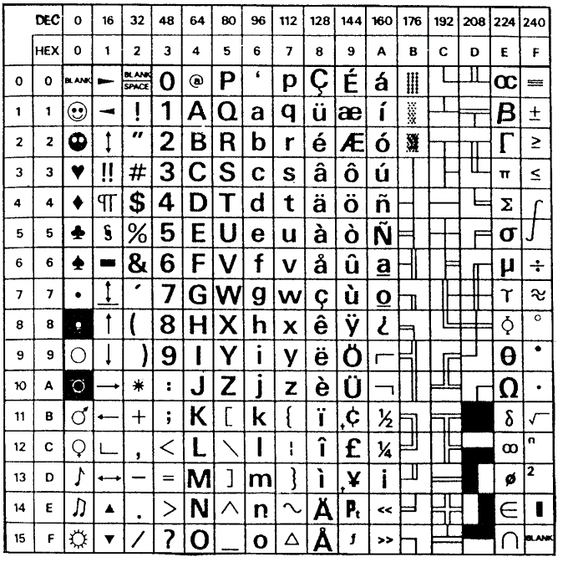
L'Informatique ce n'est pas difficile !.

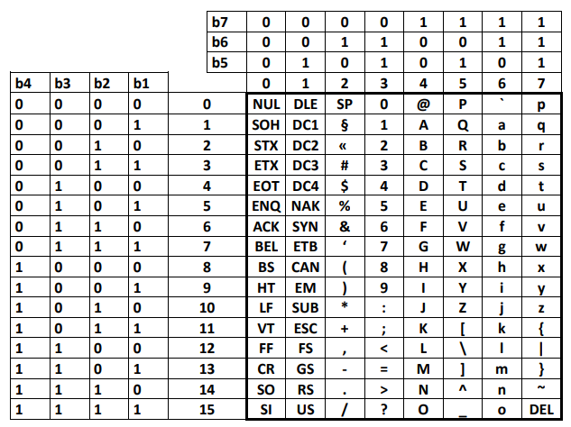
 |  |  |  |  |  |  |  |  | 31 | 77 | 945
 |  |  |  |  |  |  |  | Chaîne de caractères | 00110011 00110001 | 00110111 00110111 | 00111001 00110100 00110101
 |  |  |  |  |  |  |  | Binaire | 11111 | 1001101 | 1110110001

 |  |  |  |  |  |  |  | 31 | 2
 |  |  |  |  |  |  |  | 1 | 15 | 2
 |  |  |  |  |  |  |  |  | 1 | 7 | 2
 |  |  |  |  |  |  |  |  |  | 1 | 3 | 2
 |  |  |  |  |  |  |  |  |  |  | 1 | 1 | 2
 |  |  |  |  |  |  |  |  |  |  |  | 1 | 0
 |  |  |  |  |  |  |  | 77 | 2
 |  |  |  |  |  |  |  | 1 | 38 | 2
 |  |  |  |  |  |  |  |  | 0 | 19 | 2
 |  |  |  |  |  |  |  |  |  | 1 | 9 | 2
 |  |  |  |  |  |  |  |  |  |  | 1 | 4 | 2
 |  |  |  |  |  |  |  |  |  |  |  | 0 | 2 | 2
 |  |  |  |  |  |  |  |  |  |  |  |  | 0 | 1 | 2
 |  |  |  |  |  |  |  |  |  |  |  |  |  | 1 | 0

